Feuil1
mesures en cm | Baguette | Baguette | Utilisé | Chute | Tot chutes | cible | L. tot | Utilisé
128 | 1 | 1 | 192 | 8 | 100.43 | 100.42999999 | 2299.57 | 2299.57
128 | 2 | 2 | 192 | 8
118.33 | 3 | 3 | 200 | 0
118.33 | 4 | 4 | 200 | 0
104.67 | 5 | 5 | 199.67 | 0.33
81.67 | 3 | 6 | 190.7 | 9.3
81.67 | 4 | 7 | 184.7 | 15.3
75 | 5 | 8 | 197.6 | 2.4 | Adapter les plages au nombre de mesures
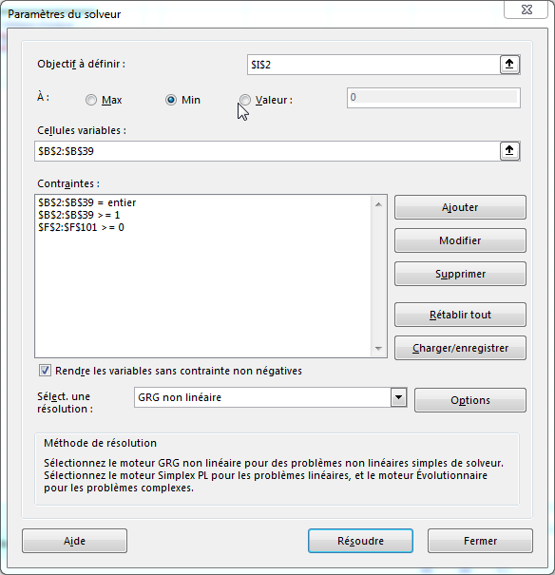
64 | 1 | 9 | 193.1 | 6.9
64 | 2 | 10 | 194 | 6
63.6 | 6 | 11 | 189.8 | 10.2
63.6 | 6 | 12 | 166 | 34
63.5 | 6 | 13 | 0 | 0
63.5 | 7 | 14 | 0 | 0
60.6 | 7 | 15 | 0 | 0
60.6 | 7 | 16 | 0 | 0
60.6 | 8 | 17 | 0 | 0
58.5 | 8 | 18 | 0 | 0
58.5 | 8 | 19 | 0 | 0
58.5 | 9 | 20 | 0 | 0
56.6 | 9 | 21 | 0 | 0
53 | 9 | 22 | 0 | 0
53 | 10 | 23 | 0 | 0
53 | 10 | 24 | 0 | 0
53 | 10 | 25 | 0 | 0
51.6 | 11 | 26 | 0 | 0
51.6 | 11 | 27 | 0 | 0
51.6 | 11 | 28 | 0 | 0
50.5 | 12 | 29 | 0 | 0
50.5 | 12 | 30 | 0 | 0
35 | 10 | 31 | 0 | 0
35 | 11 | 32 | 0 | 0
25 | 9 | 33 | 0 | 0
25 | 12 | 34 | 0 | 0
20 | 5 | 35 | 0 | 0
20 | 8 | 36 | 0 | 0
20 | 12 | 37 | 0 | 0
20 | 12 | 38 | 0 | 0
 |  | 39 | 0 | 0
 |  | 40 | 0 | 0
 |  | 41 | 0 | 0
 |  | 42 | 0 | 0
 |  | 43 | 0 | 0
 |  | 44 | 0 | 0
 |  | 45 | 0 | 0
 |  | 46 | 0 | 0
 |  | 47 | 0 | 0
 |  | 48 | 0 | 0
 |  | 49 | 0 | 0
 |  | 50 | 0 | 0
 |  | 51 | 0 | 0
 |  | 52 | 0 | 0
 |  | 53 | 0 | 0
 |  | 54 | 0 | 0
 |  | 55 | 0 | 0
 |  | 56 | 0 | 0
 |  | 57 | 0 | 0
 |  | 58 | 0 | 0
 |  | 59 | 0 | 0
 |  | 60 | 0 | 0
 |  | 61 | 0 | 0
 |  | 62 | 0 | 0
 |  | 63 | 0 | 0
 |  | 64 | 0 | 0
 |  | 65 | 0 | 0
 |  | 66 | 0 | 0
 |  | 67 | 0 | 0
 |  | 68 | 0 | 0
 |  | 69 | 0 | 0
 |  | 70 | 0 | 0
 |  | 71 | 0 | 0
 |  | 72 | 0 | 0
 |  | 73 | 0 | 0
 |  | 74 | 0 | 0
 |  | 75 | 0 | 0
 |  | 76 | 0 | 0
 |  | 77 | 0 | 0
 |  | 78 | 0 | 0
 |  | 79 | 0 | 0
 |  | 80 | 0 | 0
 |  | 81 | 0 | 0
 |  | 82 | 0 | 0
 |  | 83 | 0 | 0
 |  | 84 | 0 | 0
 |  | 85 | 0 | 0
 |  | 86 | 0 | 0
 |  | 87 | 0 | 0
 |  | 88 | 0 | 0
 |  | 89 | 0 | 0
 |  | 90 | 0 | 0
 |  | 91 | 0 | 0
 |  | 92 | 0 | 0
 |  | 93 | 0 | 0
 |  | 94 | 0 | 0
 |  | 95 | 0 | 0
 |  | 96 | 0 | 0
 |  | 97 | 0 | 0
 |  | 98 | 0 | 0
 |  | 99 | 0 | 0
 |  | 100 | 0 | 0

